关系图
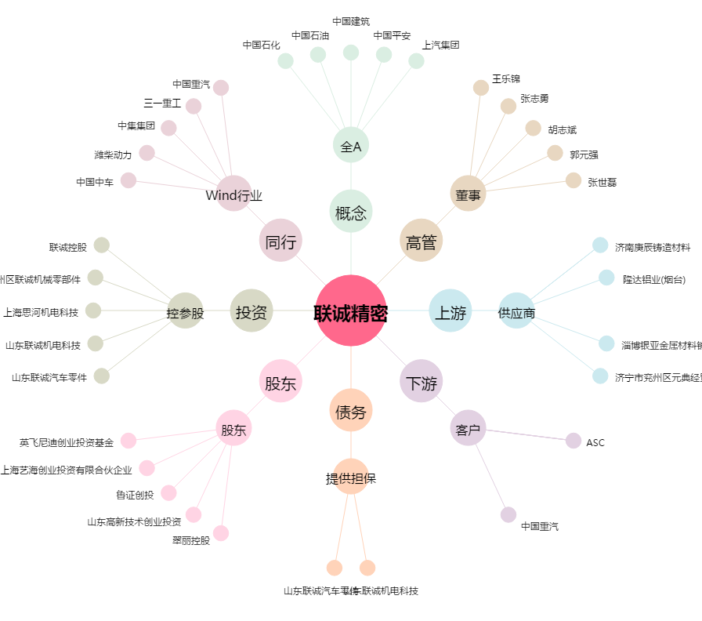
联诚精密[002921.SZ] - 关系概览图

